상품제안서
[송월타올] 2024 신년 청룡 띠지타올 1P세트 | 상품코드: S29800

 |  |  |  |  |  |  | 02-713-8555 | www.synergygift.co.kr
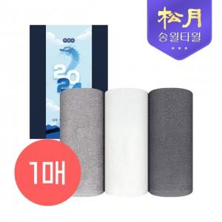

【상세/제작정보】 | <p>- 1P기본케이스 + 띠지 포함&nbsp;</p>

【인쇄/포장옵션】 | 실크, 자수 / 기본케이스+띠지포함

【공급단가】 | 수량 | 100~ | 300~ | 500~ | 1,000~ | 3,000~
*VAT별도 | 단가 | 3,900원 | 3,840원 | 3,750원 | 3,600원 | 3,450원

【상품 URL】 | https://www.synergygift.co.kr:443/src/goods_detail.php?gdno=29800

